DemandaMínima
Resumen consolidado de recomendación para demanda mínima

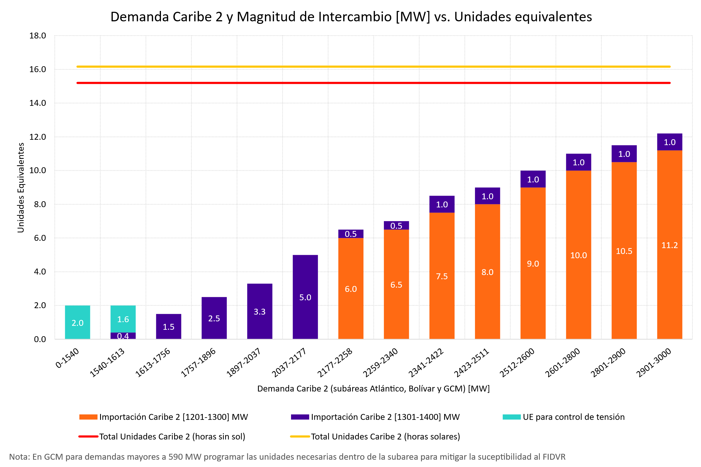
Área Caribe
 |  | Área Caribe
 |  |  | En escenarios con demandas mínimas atípicas en Caribe 2 (en el rango entre 1500 y 1600 MW), las cuales pueden presentarse en festividades particulares como semana santa y fin de año, podría ser necesario el despacho de 2 unidades a 2.5 unidades equivalentes para control de tensión.



Área Oriental
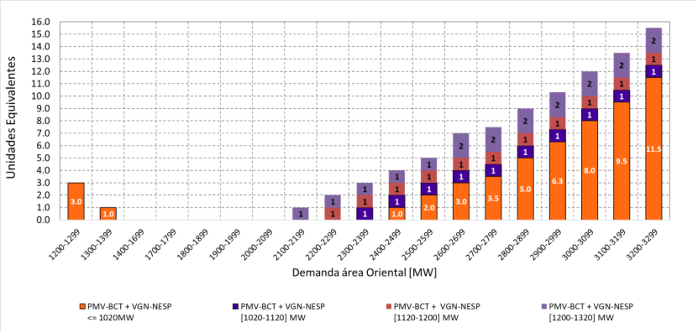

 |  | Área Antioquia
 |  |  | En escenarios con demandas mínimas atípicas en Antioquia (en el rango entre 700 y 800 MW), las cuales pueden presentarse en festividades particulares como semana santa, será necesario el despacho de por lo menos dos unidades físicas de San Carlos para control de tensión. De presentarse demandas entre 600 y 700 MW, dicho requerimiento de unidades pasará a ser de cuatro unidades físicas.

 |  | Área Nordeste
 |  |  | En escenarios con demandas mínimas atípicas en Nordeste (en el rango entre 750 y 850 MW, menor a 245 MW en Boyacá Casanare y menor a 175 MW en Norte de Santander), las cuales pueden presentarse en festividades particulares como semana santa, no se identifica la necesidad de requerimientos adicionales para control de tensión.

 | En escenarios con demandas mínimas atípicas en Oriental (en el rango entre 1200 y 1400 MW), las cuales pueden presentarse en festividades particulares como semana santa, será necesario acompañar el requerimiento de unidades de Oriental con al menos dos unidades físicas de San Carlos, esto debido a que es la planta más efectiva en el control de potencia reactiva a través de la red 500 kV que ingresa al área.

Área Suroccidental
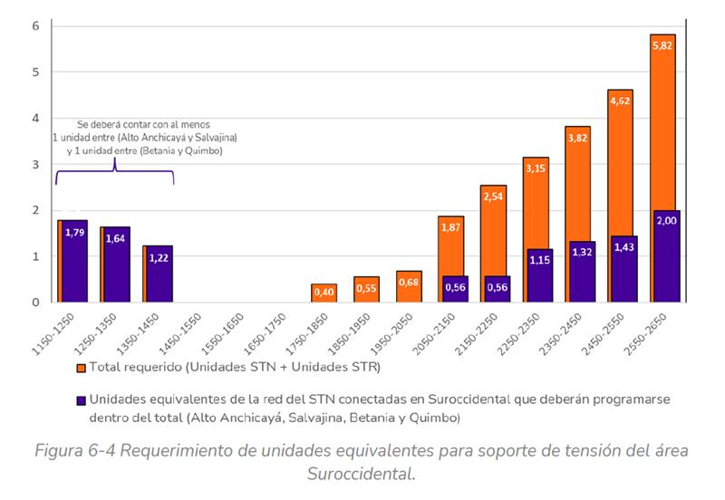
 |  | De otro lado, en caso de observar escenarios operativos dónde de acuerdo a al procedimiento establecido en la resolución CREG 025 del 1995 se requiera bajar tensión, pueden explorarse opciones de desconexión de líneas como las siguientes:

Graficas
Área | Subárea | Restricciones en Alerta | Restricciones en Emergencia | Restricciones en estado Normal | S/E Corto circuito > 99% | Total Restricciones
Antioquia | Antioquia | 7 | 0 | 12 | 1 | 20
Caribe | Atlántico | 6 | 3 | 9 | 13 | 31
 | Bolívar | 3 | 1 | 4 | 3 | 11
 | Cerromatoso | 3 | 0 | 0 | 1 | 4
 | Córdoba-Sucre | 11 | 7 | 3 | 1 | 22
 | GCM | 4 | 10 | 4 | 0 | 18
Nordeste | Boyaca-Casanare | 0 | 0 | 10 | 0 | 10
 | Norte de Santander | 2 | 0 | 5 | 0 | 7
 | Santander | 0 | 0 | 1 | 0 | 1
 | Arauca | 0 | 0 | 0 | 0 | 0
Oriental | Bogotá | 4 | 1 | 25 | 8 | 38
 | Meta | 5 | 1 | 2 | 0 | 8
Suroccidental | Cauca-Nariño | 2 | 0 | 5 | 0 | 7
 | Valle | 0 | 0 | 8 | 0 | 8
 | Huila-Tolima | 0 | 0 | 3 | 0 | 3
 | Caquetá | 0 | 0 | 2 | 0 | 2
 | Suroccidente | 0 | 0 | 5 | 0 | 5
Total |  | 47 | 23 | 93 | 27 | 195

